Sheet1
拖尾研究目标：
 | 1 可以支持 点动画运动
 | 2 确定可以支持刀光动画
 | 3 关于内部的 接受投影 投射投影， 影响到的profile 这些都忽略
 | 4 用的东西， 拖尾时间，宽度动画， 是view 还好local ，支持材质球， 多材质球处理
 |  |  | 轨迹贴图要求，横向制作
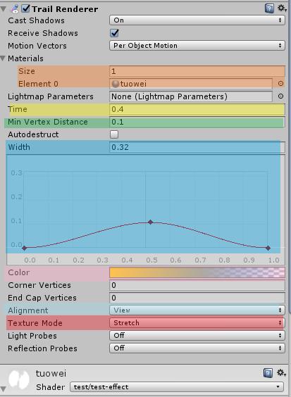


 |  | 可以给定一个材质

 |  | 设置拖尾时间
 |  | 设置点的疏密
 |  | 设置粒子宽度变化

 |  | 设置粒子颜色和透明

 |  | 设置local 或者view
 |  | 设置拉伸和重复

 | 缺少： 粒子整体时间透明控制--最后阶段缺少渐变消失控制

 | 技能螺旋测试：

 | 箭头轨迹测试：

 | 刀光不适合

 | 1 需要验证上述选择设置，
 | 2需要验证知道ling内对应关系
 | 3 是否使用

shader
说明：
 | 按照jun的说明， 拖尾的整个出来的模型， 应该是 uv 是 0 -1 之间的部分
 | 所以是向，通过uv 来控制透明 ？

 | 现在的uv贴图需要横向制作， 是想做成竖直形状，

 | 如果是在unity中制作的动画， key 亮度确实 或者颜色alpha 确实是可以
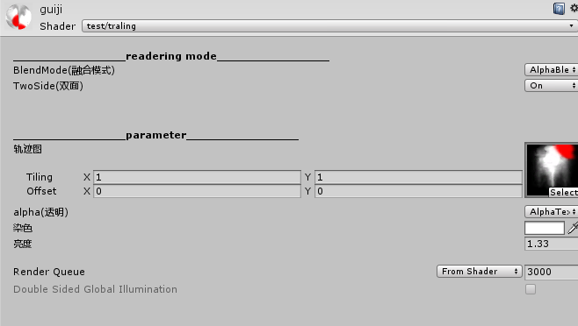

 | 尾部不消失

 | 尾部消失

制定点测试
之前inquiries拖尾参考：


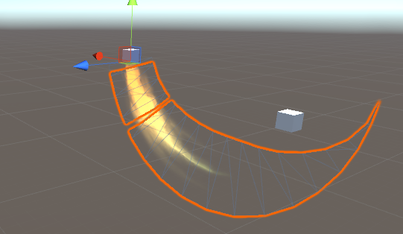

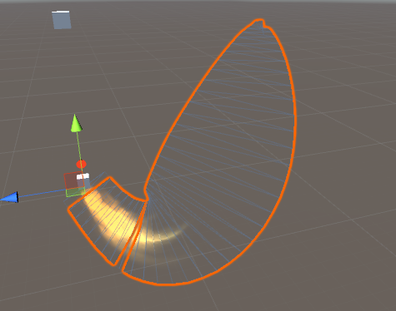

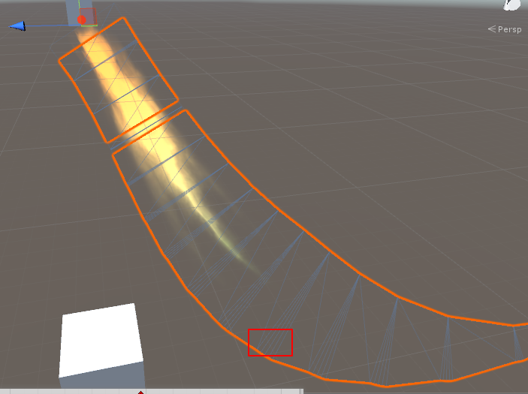

 |  |  | lobal 模式下， 给多了会出现锯齿形状

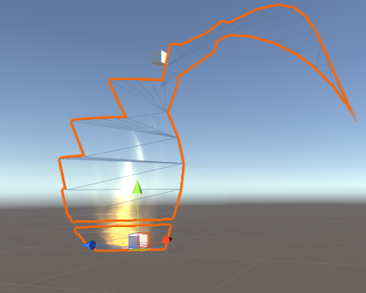
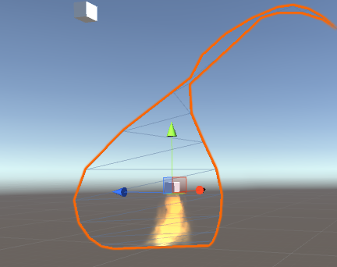

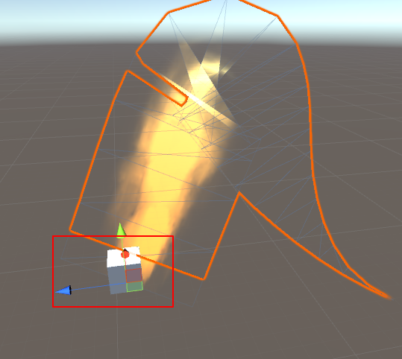
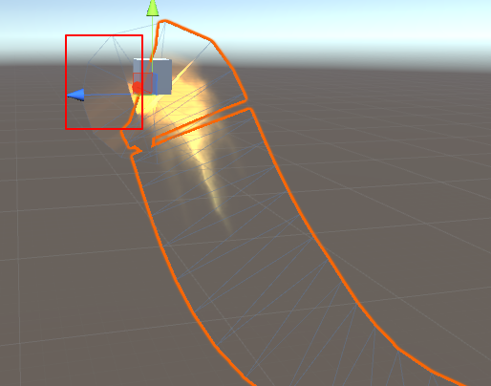

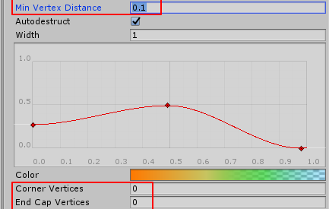

 |  | 这些可以保持不动

 | 测试缺少功能 :缺少从 整体上控制粒子的透明度的设置

